Análisis2
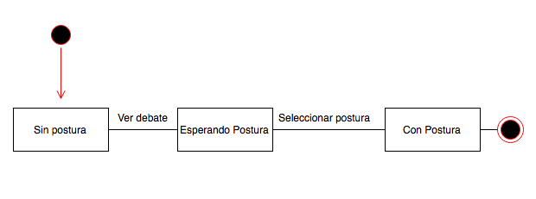
SPRINT 3
Contratos |  | Diagrama de Secuencia

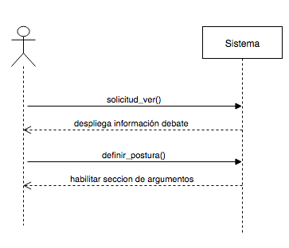
nombre | solicitud_ver()
responsabilidades | Capturar el debate Solicitar el despliegue de la información del debate
tipo | Sistema
referencias cruzadas
notas
excepciones
salida
precondiciones | el usuario ingresó al sistema el debate existe
postcondiciones

nombre | definir_postura()
responsabilidades | Capturar la postura del usuario en un debate
tipo | Sistema
referencias cruzadas
notas
excepciones | Si el id del usuario no es valido, indicar error
salida
precondiciones | El sistema conoce el id del usuario y debate
postcondiciones | (1) Se crea la instancia postura
 |  | Diagrama de estados

Diseño
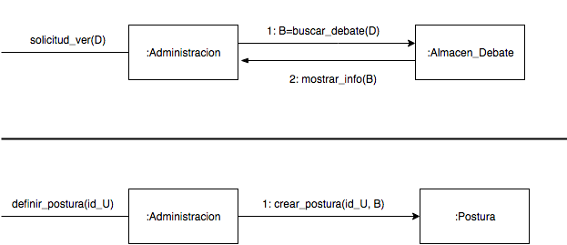
SPRINT 3

Diagrama de Colaboración

